Sheet1
에이플러스(a+) 풀커버 글라스 카메라 렌즈(아이폰15시리즈)
STI : 02 6673 4900 , Fax : 02 6406 6543
배송주소:
제품명 | 에이플러스(a+) 풀커버 글라스 카메라 렌즈(아이폰15시리즈)
이미지 | 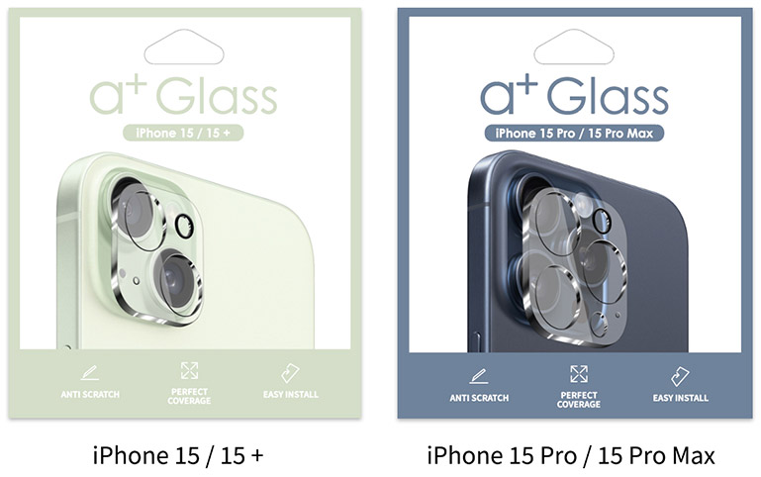
기종/구분 | 클리어
아이폰15/15 PLUS-호환
아이폰15 PRO/15 PRO MAX-호환

